申込書
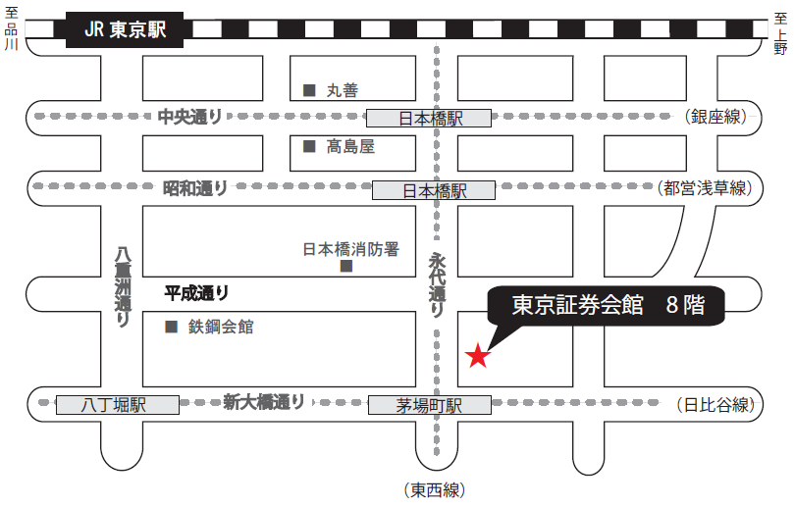
〒103-002 東京都中央区日本橋茅場町1-5-8 TEL 03-3667-9210
東京証券会館ホール案内図
【最寄駅からの所要時間】
・東京メトロ 東西線・日比谷線 「茅場町」駅 ８番出口 直結
・東京メトロ 銀座線・東西線・都営浅草線 「日本橋」駅D2出口 徒歩 5分
・山手線 「東京」駅 八重洲北口 徒歩 20分
2021年度 第2回
地下埋設物事故防止講習会 受講申込書 ・（ 受講票 ） |  |  |  |  |  |  |  |  |  |  |  |  | 1
開催日：2021年11月10日（水） |  |  |  |  |  |  |  |  |  |  |  | 申込期限 １０月２８日（木） | 2
会 社 名
住 所 |  |  |  |  |  | 〒 |  | -

申 込 担 当 者 |  |  |  |  |  | （所属部署名）
 |  |  |  |  |  | 氏 名
 |  |  |  |  |  | ﾒｰﾙｱﾄﾞﾚｽ
 |  |  |  |  |  | TEL
講習会 ： １０月１１日（水） 開始１３時３０分 受付１２時５０分～ |  |  |  |  |  |  |  |  |  |  | ▼プルダウン選択
場 所 ： 東京証券会館 ８階ホール 受講料 ２，５００円 （銀行振込） |  |  |  |  |  |  |  |  |  |  | 受講証明書
番号 | 出席 ﾁｪｯｸ | 整理№ |  |  | 受講者氏名 |  | 所属部署又は事業所名 |  | 振込予定日 |  | 必要1 不要2
① |  | U | -
② |  | U | -
③ |  | U | -
④ |  | U | -
⑤ |  | U | -
※新型コロナウイルス感染防止対応で、定員を100名としているため、各社の申し込みを
5名までとさせていただきます。また申し込みは先着順とし定員になり次第、締切ます。

上記のとおり申し込みます。 |  |  |  |  |  |  |  |  |  | ２０２１年 月 日
各担当部署で取りまとめの上、メールでお申し込みください。（発信票は不要です）
申込み受領後に、日建連事務局で整理№を記入し、メールで返送いたします。
(これが当日の受講票になります）
当日は、本票をコピーし、当人の「出席チェック」欄に☑マークを入れ、ご持参ください。
＜受講料＞ 一人 ２，５００円 （消費税を含む）
・振込手数料は、ご負担くださいますようお願い申し上げます。
・受講料の請求書は発行いたしませんので、「受講票」到着後に次の銀行口座に
お振込みください。振込時には、整理No.（Ｕ －○○○）をご入力ください。
・本申込書に振込予定日を必ず記入してください。
＜振込先＞ 三菱ＵＦＪ銀行 八重洲通支店 普通預金 ０１７２９７４
シヤ）ニホンケンセツギヨウレンゴウカイ
＜振込期間＞ １０月１１日（月）～１０月２８日（木）まで
●申込・問合わせ先 一般社団法人 日本建設業連合会 地下埋設物対策部会
（担当 須山） TEL 03-3551-8812
e-mail anzen@nikkenren.or.jp

（チェック記入例）
① | ✓ | U | - | 002 | 建設 太郎 |  | 安全品質環境部 |  | 2021-10-18 |  | 1
※ なお、本講習会は、ＣＰＤＳ（全国土木施工管理技士会連合会）認定の講習会です。希望者には受講証明書を講習会終了後に交付致します
※上記個人情報は、講習会の状況把握以外には使用致しません。

